UVOD
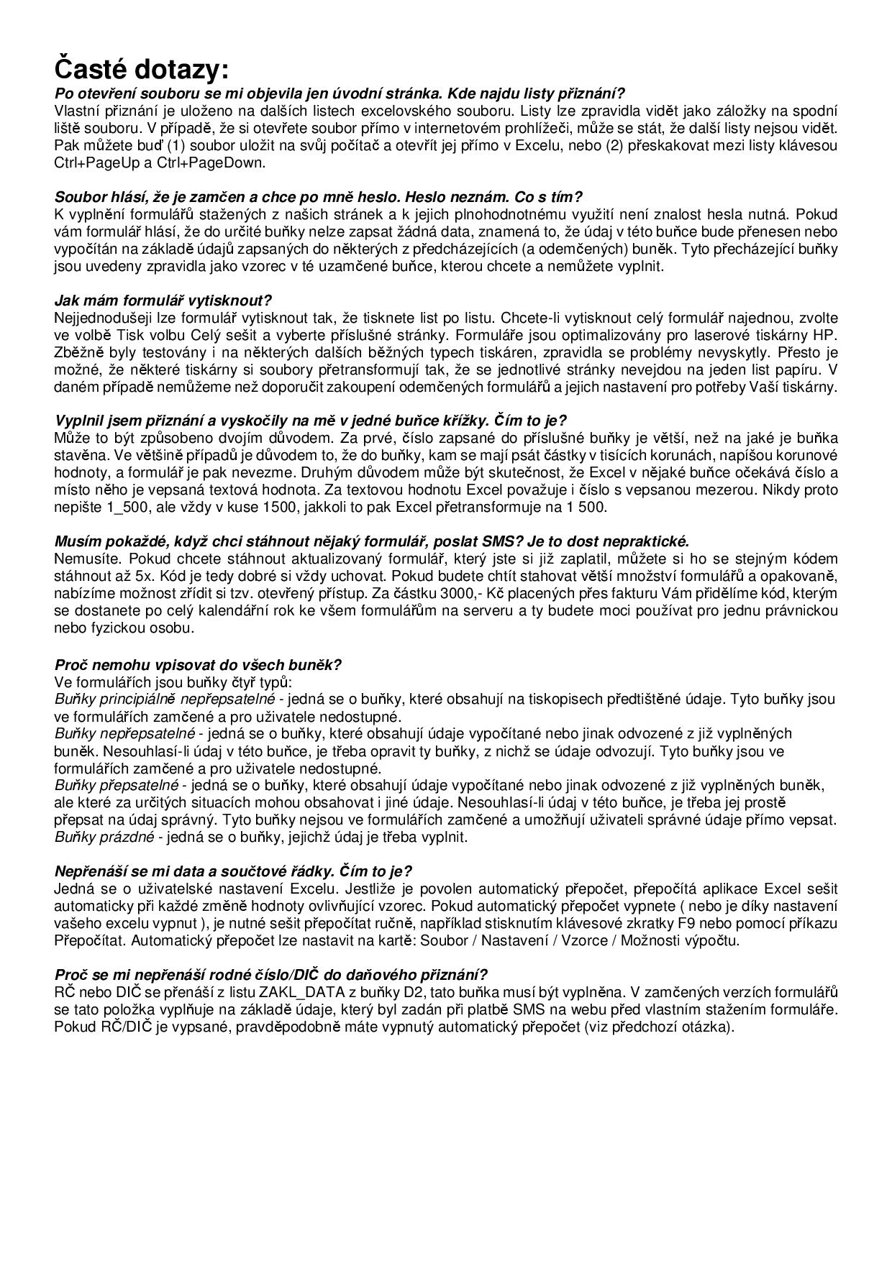

SOUBOR LZE POUŽÍVAT JEN NA MICROSOFT EXCEL VERZE 2007 a vyšší.

PŘIZNÁNÍ K DANI Z PŘÍJMU PRÁVNICKÝCH OSOB

25 5404 Mfin 5404 vzor č.27
formulář je platný pro zdaňovací období započatá v roce 2016
omezená verze s možností XML exportu včetně účetní závěrky pro podnikatele - sledujte návod na listu XML_export (resp. Účetní_závěrka)

Tato verze je použitelná jen pro právnické osoby, u nichž :
* účetní zisk nepřekročí částku 400.000,- Kč
* nedaňové výdaje uvedené na ř. 40 nepřekročí částku 400.000,- Kč
* roční úhrn čistého obratu nepřekročí částku 800.000,- Kč
* průměrný přepočtený počet zaměstnanců nepřekročí počet 10 osob
* uživatel používá šablonu na vlastní riziko a provozovatel serveru ani autoři šablon nenesou odpovědnost za případné škody způsobené použitím šablony

Pokud dojde k překročených nastavených mezí, v některých polích se objeví text LIMIT, následkem čehož přestane formulář pracovat korektně.

Stažení nezamčené verze souboru lze provést na adrese
http://business.center.cz/business/sablony/s1-priznani-k-dani-z-prijmu-pravnickych-osob.aspx

